表紙
ひまわりリーグ Ｕ－１１
２０１５

２００３

２／２１（土）・２２（日）・２８（土）
小野市立コミュニティセンター下東条

主催 小野市サッカー協会
協力 旭ＦＣジュニア保護者会

ひまわりリーグとは
 |  | ひまわりリーグとは、
 |  |  |  | 2003-04-20
 |  |  | 小野市サッカー協会 少年委員会

ひまわりリーグ（通称Hリーグ）理念
 | 原点「サッカーをする」とは・・・・「サッカーのゲームを行うこと」
 | みんなが、ハラハラ､ドキドキ､ワクワクの楽しさを感じるもの
 | みんなって誰の事：プレーしている選手であり、親であり､祖父母である。また、其の楽しい
 | プレーを見て、僕も私もと云う弟妹をさすと考える。
 | こう原点を振り返り、１つの案として、「補欠ゼロ」のスポーツとしたい。よく聞く他のスポーツで、
 | 「最近試合数が多くて減らさなくては、優秀な１人の選手を潰しかけないから、試合の結果が、
 | 決まったと思って、補欠の選手を出して、負けそうになり、困ったよ」この意見を聞いた時に、
 | 私の上記方向性を思った。（私自身、現役時代補欠という経験がなく、知りえなかった状況で
 | 指導者となって、試行錯誤の状態で、上記意見を聞いて、１歩進もうと考えた次第です。
 | 再度云うとＨリーグ＝補欠ゼロのスポーツシステムです。

１）定期的な試合の確保
 | 定期的なゲームは、トレーニングの動機付けとなる。ゲームだけ､トレーニングだけでなく、
 | 両者バランスよく配置することが大切である。この点、リーグ戦が有効と考える。
 | 現状年間ゲームで、上級生のみのカップ戦(トーナメント）が多いことに問題を感じる。
 | 負けたら終わりのノックアウトシステムは、どうしても悲壮感がともなう。
 | 負けても次がある、次こそはといったことがあるリーグシステムの方が、前向きなスポーツ感
 | が育つと考える。（トレーニング､ゲームにおいても､ミスが許されるから楽しいのでは）
２）レベルに応じた受け皿
 | 上記のノックアウトシステム（トーナメント）では、時々しかミスマッチ（大穴・・・？）起きない。
 | これに、無常の快感・喜びを感じれるだろうが、本当に時折である、もしかしたら皆無かもしれない。
 | 同レベルのリーグ戦なら、毎試合緊張感があり、ハラハラする楽しさを味わうことが出きる。
 | もちろん、切磋琢磨する中でレベルアップを図ることもできる。
 | レベルやニーズに合った階層的なリーグづくりを行い、スポーツの楽しさを知る底辺を広げたい。
 | タレント発掘の観点からは、リーグ単位での発掘､育成が効果的である。
 | リーグ単位での合同練習、トレセン活動によって、強化とも直結した活動となると考える。
３）スポーツをささえる人材育成
 | 選手育成､強化の観点ではなく、スポーツを文化として捉え、スポーツをささえる人材育成も必要
 | である。（大半がアスリート、プロになれる訳じゃないのだから）
 | 多くの選手が、将来競技場に足を運び､観客となったり、審判や運営に携わりまた、次の世代の
 | 指導者となって、スポーツを側面から、支えるようになって欲しい。
 | そのため、少年期より支える側の仕事を少しづつでも理解させる必要がある。ゲームをする為に
 | 何が必要かを、自分で考え、自ら行動できる次のカテゴリーへ引き継ぐ為に、ゲームをする選手が
 | 審判、グランドのコートの線引き、グランド整備をする自主性の種をまきたい。

２００３

 |  |  |  | ２００３／４／２０発足文書抜粋

お願い
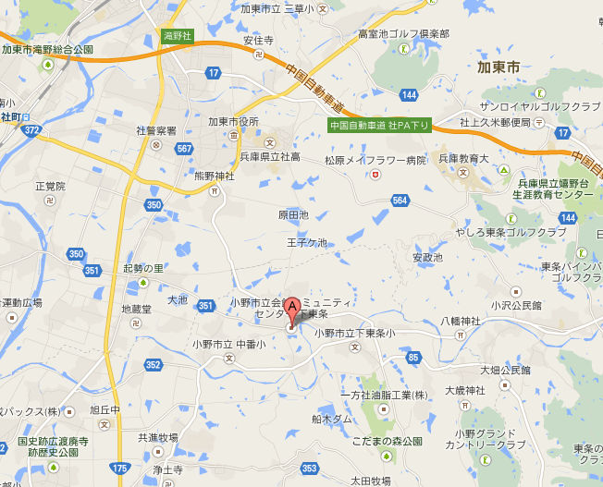
【駐車場の案内とお願い】

１．下東条コミセン |  |  | 左をクリックするとHPへリンクします

 | P1（第1駐車場）・・・30台収容
 | コミセンの案内看板（北進中）すぐ右折
 |  | 車はグランドに行けませんが徒歩すぐです30m
 | P2（第2駐車場）・・・50台収容
 |  | グランド西側
 | Ｐ３（第３駐車場）・・・３０台収容 使用できません。
 |  | コミセン玄関前（北側）
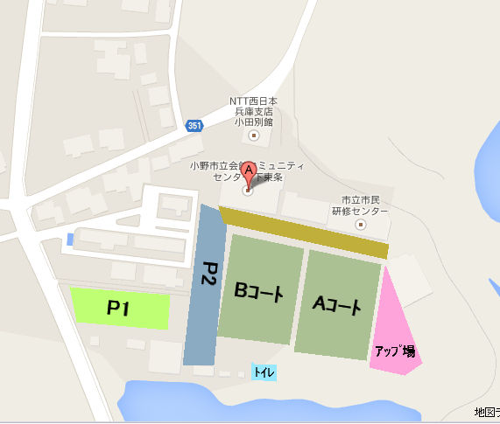
一般のお客さまもありますので、
なるべく乗り合わせでお越しください

グランド内はプレイヤーズエリアです！
観戦は金網外からお願いします。

その他
お車でお越しの際は十分安全に留意してお越しください。
住宅地他、道の狭い所もありますので、安全速度でお願いします。
駐車場以外の駐車は厳禁です、ご協力お願いします。
施設内は、禁煙となっております。喫煙場所を近くに設けますので、よろしくお願いします。
ごみ箱等は、設置してありませんので、各チームお持ち帰りください。

